Powiadom
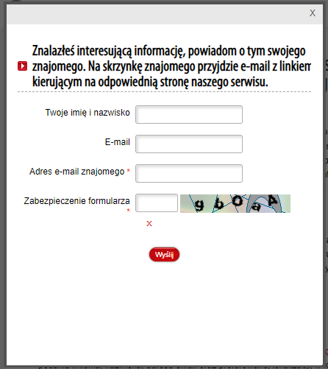
 | Check List
 | Sprawdzenie funkcjonalności formularza.
 | Zakładka "Dla mediów", "Aktualności", wybrać "Konferencja demograficzna" oraz prawa strona aplikacji - przycisk "Powiadom"
 | Testowano w Google Chrome - Version 106.0.5249.91 (Official Build) (64-bit)
 | https://duw.pl/ |  | High
 |  |  | Low
Number | Check | Expected result | Severity High/Low | YES, NO, N/A
1 | wypełnienie wszystkich 4 pól | wysłanie e-mail | Low | YES
2 | wypełnienie (wszystkich) dwóch wymaganych pól oraz „Twoje imię i nazwisko” |  | Low | YES
3 | wypełnienie (wszystkich) dwóch wymaganych pól oraz „E-mail” |  | Low | YES
4 | wypełnienie (wszystkich) dwóch wymaganych pól tylko małymi literami |  | Low | YES
5 | wypełnienie (wszystkich) dwóch wymaganych pól tylko dużymi literami |  | Low | YES
6 | wypełnienie (wszystkich) dwóch wymaganych pól małymi i dużymi literami |  | Low | YES
7 | wypełnienie (wszystkich) dwóch wymaganych pól, nieprawidłowa wielkość liter w zabezpieczeniu formularza | błąd | Low | YES
8 | wypełnienie (wszystkich) dwóch wymaganych pól , brak symbolu @ w adresie e-mail znajomego |  | Low | YES
9 | wypełnienie tylko 1 wymaganego pola - adres e-mail znajomego |  | Low | YES
10 | wypełnienie tylko 1 wymaganego pola - zabezpieczenie formularza |  | Low | YES
11 | wypełnienie (wszystkich) dwóch wymaganych pól z pustym znakiem przed adresem e-mail | wysłanie e-mail | Low | YES
12 | niewypełnienie żadnego pola | błąd | Low | YES
13 | wypełnienie E-mail i adres e-mail znajomego tym samym adresem oraz wypełnienie zabezpieczenia formularza | wysłanie e-mail | Low | YES
14 | wypełnienie (wszystkich) dwóch wymaganych pól oraz tylko imię w polu „Twoje imię i nazwisko” |  | Low | YES
15 | wypełnienie (wszystkich) dwóch wymaganych pól oraz tylko nazwisko w polu „Twoje imię i nazwisko” |  | Low | YES
16 | wypełnienie (wszystkich) dwóch wymaganych pól oraz tylko znaki specjalne w polu „Twoje imię i nazwisko” |  | Low | YES
17 | wypełnienie (wszystkich) dwóch wymaganych pól oraz tylko znaki specjalne w polu „E-mail” |  | Low | YES
18 | wypełnienie wszystkich 4 pól w przeglądarce Opera |  | Low | YES
19 | wypełnienie wszystkich 4 pól w przeglądarce Firerfox |  | Low | YES
20 | użycie <script> Hello </script> w polu wymaganym” Adres e-mail znajomego” oraz prawidłowo wprowadzony kod zabezpieczenia formularza | błąd | Low | YES
21 | wypełnienie (wszystkich) dwóch wymaganych pól oraz w pozostałych dwóch polach wprowadzenie 10000 znaków | wysłanie e-mail | Low | YES
22 | wypełnienie (wszystkich) dwóch wymaganych pól oraz tylko imię "Jan" w polu „Twoje imię i nazwisko” |  | Low | YES
23 | wypełnienie (wszystkich) dwóch wymaganych pól oraz tylko imię "Jean-Claude" w polu „Twoje imię i nazwisko” |  | Low | YES
24 | wypełnienie (wszystkich) dwóch wymaganych pól oraz tylko imię "Michael" w polu „Twoje imię i nazwisko” |  | Low | YES
25 | wypełnienie (wszystkich) dwóch wymaganych pól oraz tylko "12345" w polu „Twoje imię i nazwisko” |  | Low | YES
26 | wypełnienie (wszystkich) dwóch wymaganych pól oraz tylko "Rosalind Arusha Arkadina Altalune Florence Thurman-Busson" w polu „Twoje imię i nazwisko” |  | Low | YES

Zakładka Delegatury Urzędu
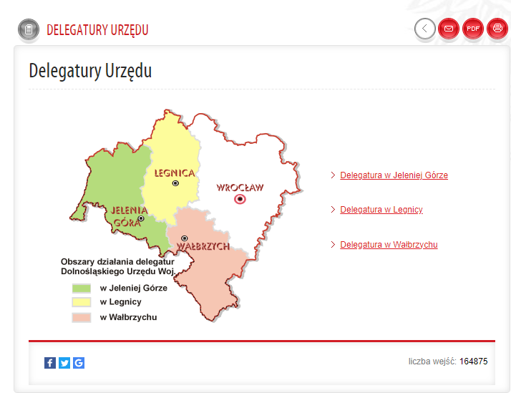
 | Check List
 | Sprawdzenie funkcjonalności zakładki.
 | Zakładka "Urząd", "Delegatury Urzędu".
 | Testowano w Google Chrome - Version 106.0.5249.91 (Official Build) (64-bit)
 | https://duw.pl/ |  | High
 |  |  | Low
Number | Check | Expected result | Severity High/Low | YES, NO, N/A
1 | Otwarcie linku "Delegatura w Jeleniej Górze" | uruchomienie nowego okna | High | YES
2 | Otwarcie linku "Delegatura w Legnicy" |  | High | YES
3 | Otwarcie linku "Delegatura w Wałbrzychu" |  | High | YES
4 | Kliknięcie na przycisk: "Powrót" | powrót do poprzedniej strony | Low | YES
5 | Kliknięcie na przycisk: "Powiadom" | otwarcie formularza | Low | YES
6 | Kliknięcie na przycisk: "Generuj PDF" | wygenerowanie dokumentu pdf | Low | YES
7 | Kliknięcie na przycisk: "Drukuj" | otwarcie okna drukuj | Low | YES
8 | Licznik wejść (sprawdzenie na różnych przeglądarkach) | iteracja wzrośnie | Low | NO
9 | Powiększenie tekstu dwoma ustalonymi wielkościami "A" | tekst powiększa się | Low | YES
10 | Wersja mobilna | zmniejszenie rozmiaru | Low | YES
11 | Kliknięcie na przycisk Facebook (dół strony) | otwarcie okna z aplikacją | Low | YES
12 | Kliknięcie na przycisk Twitter (dół strony) |  | Low | YES
13 | Kliknięcie na przycisk Google Bookmark (dół strony) |  | Low | NO
14 | Kliknięcie na przycisk "Dołącz do nas" (góra strony) |  | Low | YES
15 | Kliknięcie na wybraną miejscowość na mapie | uruchomienie nowego okna | Low | NO
16 | Kliknięcie na przycisk "Wersja tekstowa" (góra strony) |  | Low | YES
17 | Uruchomienie zakładki "Urząd" i "Delegatury Urzędu" (lewy dół ekranu) |  | Low | YES
18 | Uruchomienie strony w przeglądarce Opera |  | Low | YES
19 | Uruchomienie strony w przeglądarce Firerfox |  | Low | YES
20 | Uruchomienie strony w przeglądarce Edge |  | Low | YES
21 | Wyszukanie w wyszukiwarce na stronie (w prawym górnym rogu) "Delegatury Urzędu" | uruchomienie nowego okna - wyszukanie pozycji | Low | YES
22 | Wyszukanie w wyszukiwarce na stronie "Delegatury Urzedu" |  | Low | YES
23 | Wyszukanie w wyszukiwarce na stronie "delegatury urzędu" |  | Low | YES
24 | Wyszukanie w wyszukiwarce na stronie "DelegaturyUrzędu" | Brak wyników | Low | YES
25 | Wyszukanie w wyszukiwarce na stronie "Delegatury Urz" | uruchomienie nowego okna - wyszukanie pozycji | Low | NO
26 | Wyszukanie w wyszukiwarce na stronie "Delegatury" | uruchomienie nowego okna - wyszukanie pozycji | Low | YES
27 | Wyszukanie w wyszukiwarce na stronie " Delegatury Urzędu " |  | Low | YES
28 | Wyszukanie w wyszukiwarce na stronie "Del" |  | Low | NO
29 | Wyszukanie w wyszukiwarce na stronie "D" |  | Low | NO

